Instrucciones

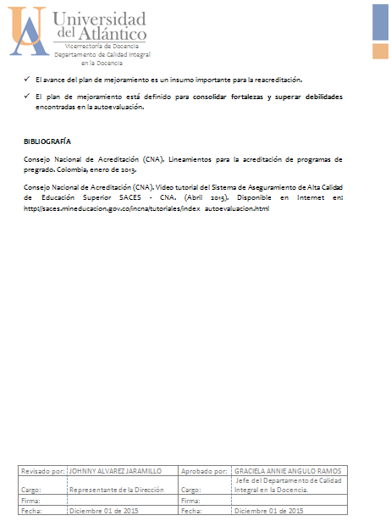
HOJA 1 | HOJA 2
 | 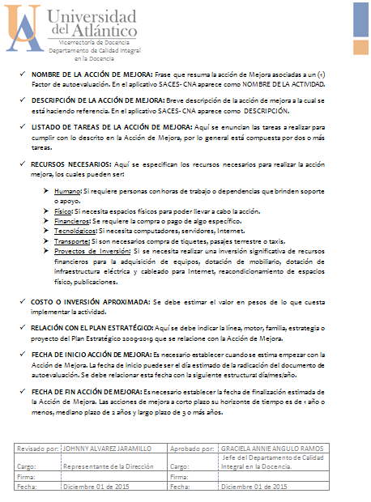

HOJA 3 | HOJA 4

